改造（AW-PAI05)
新疆瑜宏彦瑾智能系统有限公司
车辆识别智能系统设备报价
序号 | 产品名称 | 图片 | 品牌 | 单位 | 单价 | 数量 | 金额 | 备注
A、出入口设备 |  |  |  |  |  |  |  | 支持云端、手机远程开闸/关闸 ·支持在线下载、播放视频/图片广告(可单独设置每个停车场) ·/车辆入场/车辆出场/无牌车状态自动切换 ·无牌车自动检测/显示二维码 ·支持车牌防伪(手机车牌、打印车牌，T85相机除外) ·支持设备直连云平台/本地系统 ·防强光、防雨、防潮、防起雾 ·温控系统(可增加) ·全天车牌抓拍识别率≧ 99% ·适应车速：0-50公里/小时 ·支持精准识别、模糊匹配白名单模式（数量10000） ·支持手动按键复位，可一键恢复初始IP地址、密码等出厂配置 相机像素:500万高清像素相机识别率:99.9%(典型车牌)适应车速:0-40公里/小时 通讯方式:485通迅 最佳识别范围:3-6米 屏 幕:P4高亮全彩屏 喇叭功率:4欧5瓦 10 输出:两组开闸信号输出LED 显示屏尺寸:304mm*304mm 设备外型尺寸:34.50*13.70*140cm 输入电压:AC220V±10%50/HZ运行环境温度:-30℃~70℃ 补光灯电压:5V 颜色:黑色土豪金色 识别车牌类型:普通蓝牌、黄牌、新能源车牌、教练车、警车、新武警、新使馆牌照
1 | 车辆识别机 | 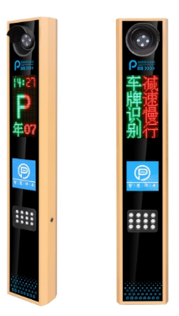 | 瑜宏彦瑾 | 个 | 3160 | 2 | 6320.00

2 | 小计: |  |  |  |  |  | 6320.00
B、管理设备
1 | 8口网络交换机 |  |  | 个 | 160 | 1 | 160.00
2 | 安装施工费（含培训） |  |  | 套 | 2200 | 1 | 2200.00
 |  |  |  |  |  |  | ￥2,360.00
C、广告道闸机设备报价
序号 | 名称 | 图片 | 品牌 | 单位 | 单价 （元） | 数量 | 小计 （元）
1 | 广告道闸 | 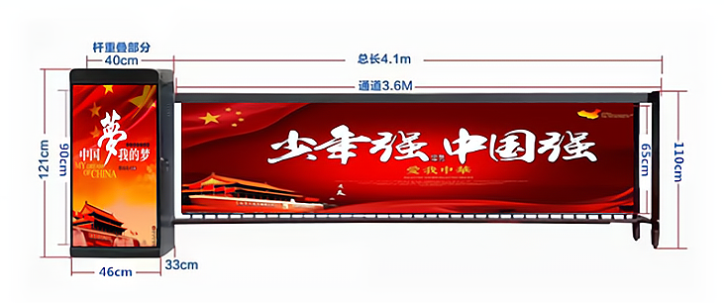 | 瑜宏彦瑾 | 套 | 4280 | 1 | 4280
4 | 小计: |  |  |  |  |  | 4280.00
D、设备总价:（车辆识别+广告道闸机）
1 | A、出入口设备 |  |  |  |  |  | 6320
3 | C、管理设备 |  |  |  |  |  | 2360
4 | D、广告道闸设备 |  |  |  |  |  | 4280
5 | 未税价 |  |  |  |  |  | 12960 | 广告闸机要等7天左右，如果急用，可以调货加100元
6 | 含税价（税率13%） |  |  |  |  |  | ￥14,644.80

